E-Rモデル エンティティ一覧
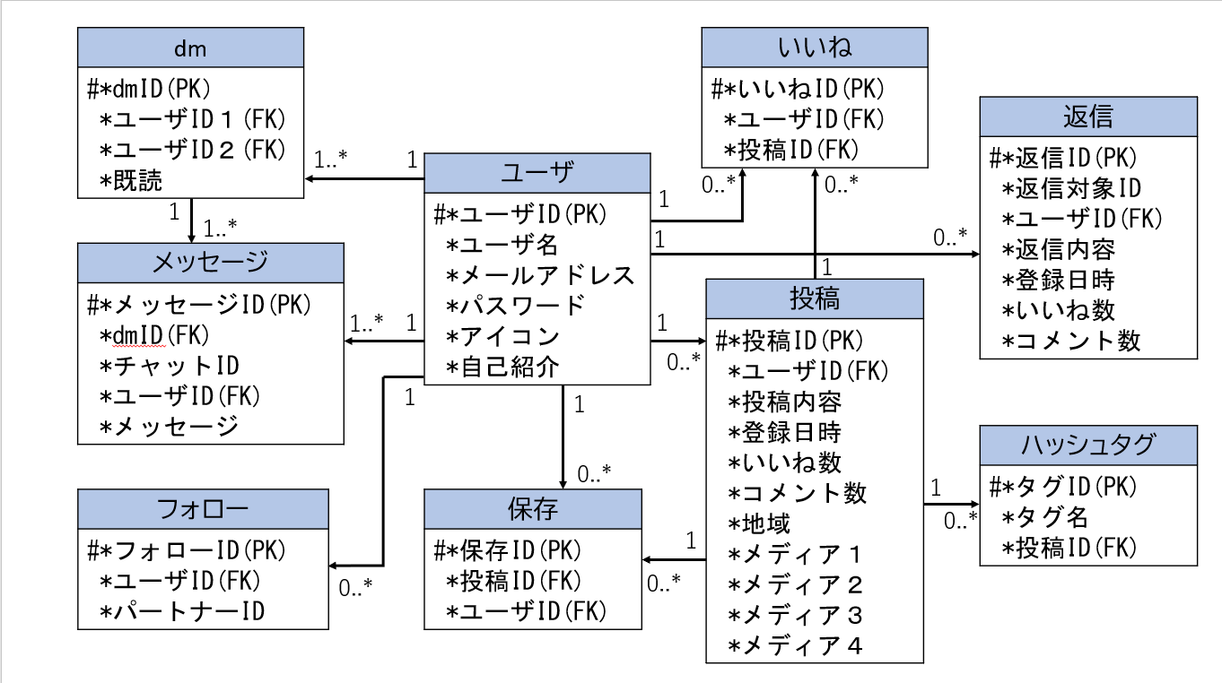
E-R図
システム名 |  | やますたぐるめ |  | 作成者 | 山根
工程名 |  |  |  | 作成日付 | 2024-01-15
ドキュメント名 |  |  |  | バージョン
E-R図ID |  |  |  | 更新者
概要 |  |  |  | 更新日付

エンティティ一覧
No. | 論理エンティティ名 | 物理エンティティ名 | エンティティ種別 | 定義
1 | ｄｍ | dm | イベント | ｄｍを行っているユーザ情報を格納
2 | いいね | fabulous | イベント | 各ユーザがいいねした投稿を格納
3 | フォロー | follow | イベント | 各ユーザのフォロー状況を格納
4 | ハッシュタグ | hashtag | イベント | 投稿のハッシュタグ情報を格納
5 | 保存 | keep | イベント | 各ユーザが保存した投稿を格納
6 | メッセージ | message | イベント | dmのやり取り内容を格納
7 | 投稿 | post | イベント | 各ユーザの投稿情報を格納
8 | 返信 | reply | イベント | 投稿に対する返信情報を格納
9 | ユーザ | user | マスター | 登録済みのユーザ情報を格納
E-Rモデル図

